Revisão
Rótulos de Linha | Contagem de Qual ramo da empresa
Não informado | 93
AGRICULTURA, PECUÁRIA, PRODUÇÃO FLORESTAL, PESCA E AQÜICULTURA | 25
OUTRAS ATIVIDADES DE SERVIÇOS | 22
CONSTRUÇÃO | 21
TRANSPORTE, ARMAZENAGEM E CORREIO | 18
INDÚSTRIA DE TRANSFORMAÇÃO | 13
ADMINISTRAÇÃO PÚBLICA, DEFESA E SEGURIDADE SOCIAL | 11
INDÚSTRIAS EXTRATIVAS | 6
ÁGUA, ESGOTO, ATIVIDADES DE GESTÃO DE RESÍDUOS E DESCONTAMINAÇÃO | 5
ALOJAMENTO E ALIMENTAÇÃO | 4
SERVIÇOS DOMÉSTICOS | 4
SAÚDE HUMANA E SERVIÇOS SOCIAIS | 3
TRANSPORTE, ARMAZENAGEM E CORREIO | 3
ELETRICIDADE E GÁS | 2
COMÉRCIO; REPARAÇÃO DE VEÍCULOS AUTOMOTORES E MOTOCICLETAS | 2
EDUCAÇÃO | 2
ATIVIDADES ADMINISTRATIVAS E SERVIÇOS COMPLEMENTARES | 1
INFORMAÇÃO E COMUNICAÇÃO | 1
ATIVIDADES IMOBILIÁRIAS | 1
Total Geral | 237

Legendas
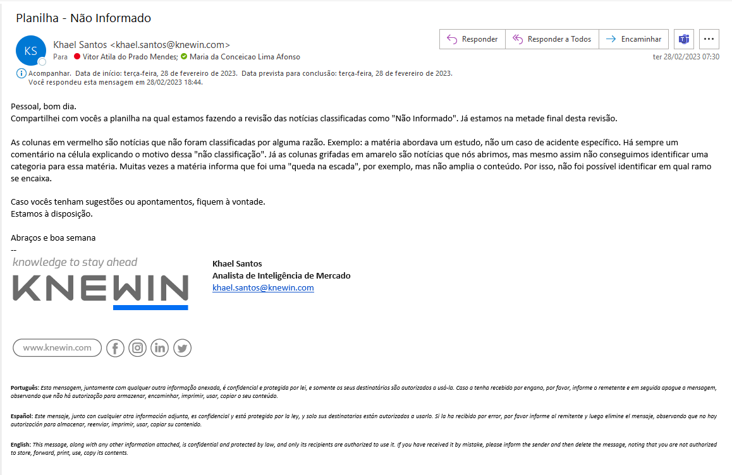
notícias que nós abrimos, mas mesmo assim não conseguimos identificar uma categoria para essa matéria. Muitas vezes a matéria informa que foi uma "queda na escada", por exemplo, mas não amplia o conteúdo. Por isso, não foi possível identificar em qual ramo se encaixa.
notícias que não foram classificadas por alguma razão. Exemplo: a matéria abordava um estudo, não um caso de acidente específico. Há sempre um comentário na célula explicando o motivo dessa "não classificação"

